Abonnements
TC ID | Titre | Pré-conditions | Steps | tests_data | Résultats Actuels | Résultats Attendus | Status (Réussi/ Echéc) | Remarques | Captures
 | Abonnements
 | Tenant - Register - chakertestqa
 | créer un nouveau expérience Abonnement | "1) L'admin est sur la page de la connexion VIA URL: https://chakertestqa-bo.playpro.fr/ back-office/login 2) L'admin se connecte au back-office avec un email et un mot de passe valides 3) L'admin est sur la page des liste des expériences https://chakertestqa-bo.playpro.fr/ back-office/v3/experience 4) Les Expériences sont filtrées par Abonnement | 1) cliquer sur le bouton Créer 2) saisir Nom de l'abonnement 3) saisir Description de l'abonnement 4) télècharger Illestration 5) cliquer sur le bouton "Suivant" 6) sélèctionner Durée de l’abonnement 7) saisir Date de fin 8) choisir OPTION: Comment les clients vont réserver votre expérience ? 9) choisir les expériences 10) cliquer sur le bouton "Suivant" 11) saisir prix d'abonnement 12) sélèctionner TVA 13) cliquer sur le bouton "Suivant" 14) cliquer sur le bouton "Suivant" | 1) Étape 1 - Créer un abonnement 2) Abonnement Mensuel Janvier 3) Abonnement permettant de rouler en actvités plusieurs fois par mois. 5) Étape 2 - Règles d’utilisation 6) mois 7) 31/01/2026 8) Par participant Le forfait est vendu par piace, chaque participant doit disposer de son propre billet. 9) - Booking Karting Libre 90 min - Laser Tag Battle 2 40 min - CHaker-Paintball-Squad-Battle 70 min - Chaker - Escape Room Extréme 90 min - ChakerActivité-libre-vr-archivé 60 min 10) Étape 3 - Tarification 11) 99.99 12) 5.5% 13) Étape 4 - Options 14) Mise en ligne et affichage est coché par défaut | msg : Abonnement est enregistré avec succès! | La création d'abonnement marche correctement | Passed
 | supprimer un abonnement de la liste exp | "1) L'admin est sur la page de la connexion VIA URL: https://chakertestqa-bo.playpro.fr/ back-office/login 2) L'admin se connecte au back-office avec un email et un mot de passe valides 3) L'admin est sur la page des liste des expériences https://chakertestqa-bo.playpro.fr/ back-office/v3/experience | 1) cliquer sur le bouton delete d'une expérience 2) cliquer sur le bouton Supprimer en popup dialog: Confirm-suppression | Nom: Abonnement[26/01/2026] Statut: Publiée Type: Abonnement Etat: visible en ligne | L'abonnement est supprimé de la liste des expériences | La suppression d'abonnement marche correctement | Passed

 | créer un nouveau abonnement | "1) L'admin est sur la page de la connexion VIA URL: https://chakertestqa-bo.playpro.fr/ back-office/login 2) L'admin se connecte au back-office avec un email et un mot de passe valides 3) L'admin est sur la page des liste des expériences https://chakertestqa-bo.playpro.fr/ back-office/v3/experience 4) Les Expériences sont filtrées par Abonnement | 1) cliquer sur le bouton Créer 2) saisir Nom de l'abonnement 3) saisir Description de l'abonnement 4) télècharger Illestration 5) cliquer sur le bouton "Suivant" 6) sélèctionner Durée de l’abonnement 7) saisir Date de fin 8) choisir OPTION: Comment les clients vont réserver votre expérience ? 9) choisir les expériences 10) cliquer sur le bouton "Suivant" 11) saisir prix d'abonnement 12) sélèctionner TVA 13) cliquer sur le bouton "Suivant" 14) cliquer sur le bouton "Suivant" | 1) Étape 1 - Créer un abonnement 2) Abonnement Découverte 3) Abonnement idéal pour découvrir nos expériences. Inclut **2 accès** à des expériences au choix, valable **1 mois** à partir de la date d’achat. 5) Étape 2 - Règles d’utilisation 6) mois 7) 31/01/2026 8) Par participant Le forfait est vendu par piace, chaque participant doit disposer de son propre billet. 9) - Booking Karting Libre 90 min - Laser Tag Battle 2 40 min - CHaker-Paintball-Squad-Battle 70 min - Chaker - Escape Room Extréme 90 min - ChakerActivité-libre-vr-archivé 60 min 10) Étape 3 - Tarification 11) 99.99 12) 5.5% 13) Étape 4 - Options 14) Mise en ligne et affichage est coché par défaut |  |  | Passed

 | Expériences > Abonnements vérifier qu'une banniére warning s'affiche lors la création d'un abonnement si le compte stripe ne pas configuré | "1) L'admin est sur la page de la connexion VIA URL: https://demotenant-bo.playpro.fr/ back-office/login 2) L'admin se connecte au back-office avec un email et un mot de passe valides 3) L'admin est sur la page des liste des expériences https://demotenant-bo.playpro.fr/ back-office/v3/experience 4) Les Expériences sont filtrées par Abonnement | 1) Passer à l'étape 1 (Étape 1 Créer un abonnement) |  | Une banniére warning s'affiche si compte stripe ne pas actif | back-office/v3/serie/create Ajouter une bannière warning si le compte Stripe n’est pas configuré | Passed | 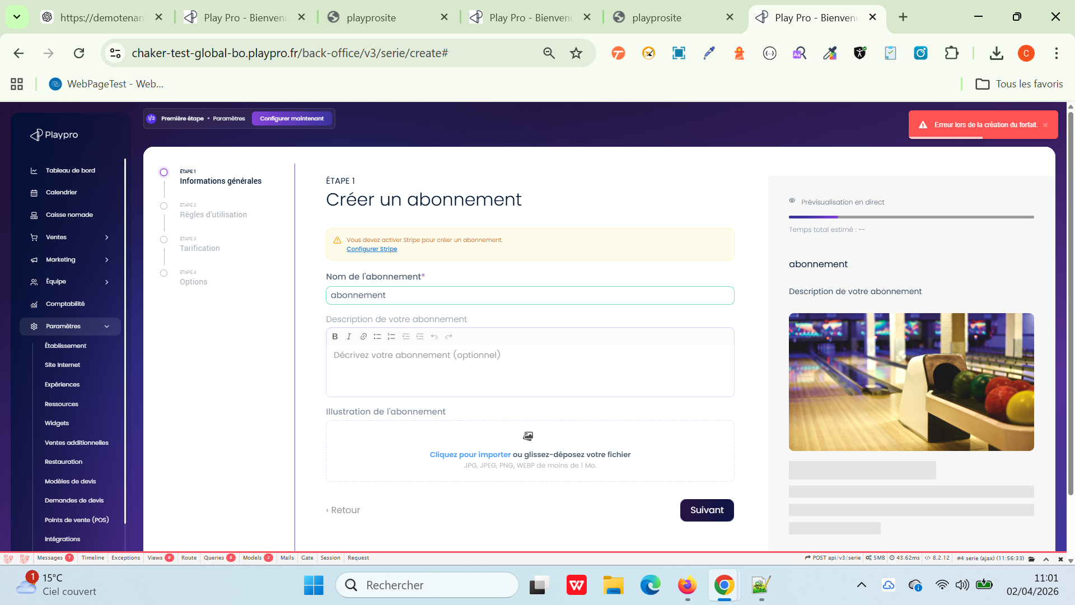

 | Expériences > Abonnements vérifier L'ajout d'un abonnement avec description optionnelle | "1) L'admin est sur la page de la connexion VIA URL: https://demotenant-bo.playpro.fr/ back-office/login 2) L'admin se connecte au back-office avec un email et un mot de passe valides 3) L'admin est sur la page des liste des expériences https://demotenant-bo.playpro.fr/ back-office/v3/experience 4) Les Expériences sont filtrées par Abonnement | 1) Passer à l'étape 1 (Étape 1 Créer un abonnement) 2) Ajouter Nom de l'abonnement* 3) Ajouter Description de votre abonnement 4) Cliquer sur le bouton Suivant |  | Expérience crée avec nom obligatoire et description optionnelle et passage à l'étape Suivante | back-office/v3/serie/create Rendre la description optionnelle (actuellement obligatoire côté back) | Passed

 | Réservation et paiement une commande Abonnement | "1) L'admin est sur la page de la connexion VIA URL: https://demotenant-bo.playpro.fr/ back-office/login 2) L'admin se connecte au back-office avec un email et un mot de passe valides 3) L'admin est sur la page reservation via URL: https://demotenant.playpro.fr/ discover/reservation | 1) Cliquer sur un abonnement sur la page reservation 2) Ajouter au panier abonnement 3) Cliquer sur Carte Bancaire 4) Cliquer sur Carte Stripe 5) Payer l'abonnement | 1) https://demotenant.playpro.fr/discover/ serie/new-abonnement?id=9 | Abonnement est payé avec succès | Abonnement est payé correctement et ws: addtobasket 200 OK | Passed

